詳細クラス図
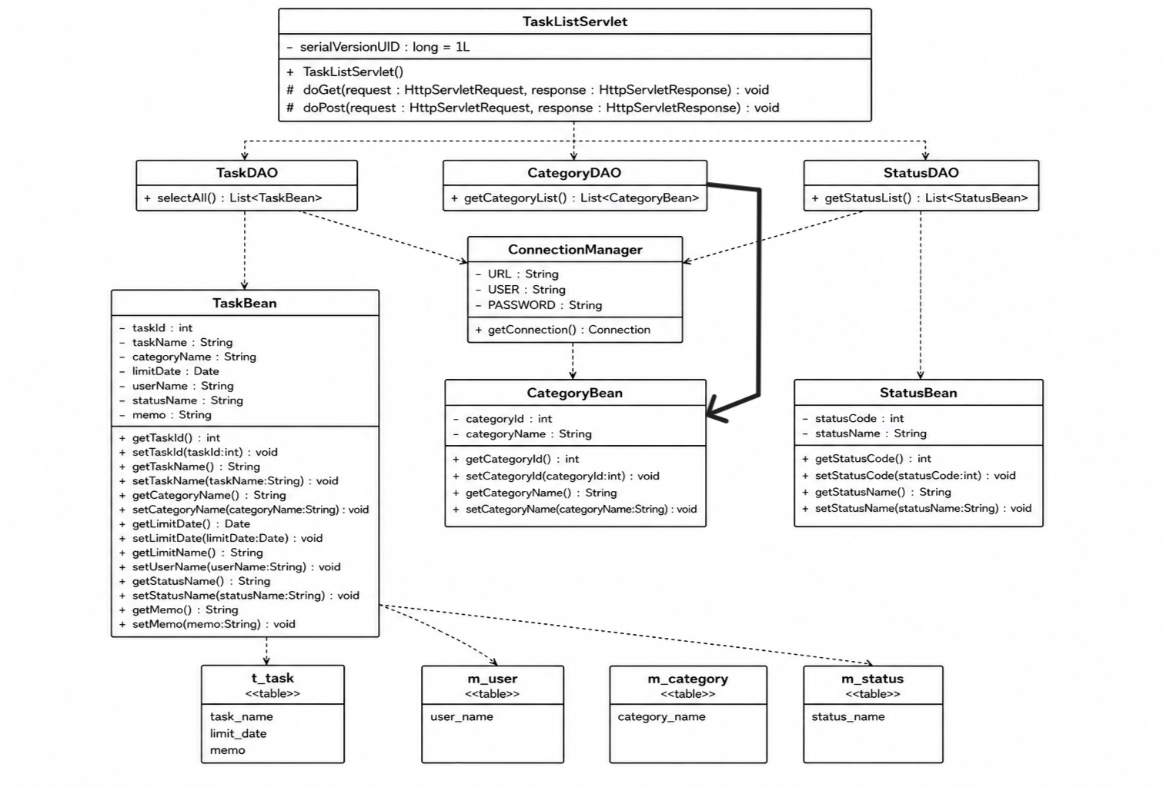
詳細クラス図 | システム名 | グループ名 | 作成日 | 担当 | 承認印
 | TaskMan | デジカレ | 2026-06-04 | 清山

画面設計書
画面設計書 |  |  | システム名 |  | グループ名 |  | 作成日 | 担当 | 承認印
 |  |  | TaskMan |  | デジカレ |  | 2026-06-04 | 清山

画面名称 |  |  | タスク一覧表示画面
画面レイアウト
タスク一覧表示
編集
削除
メニュー画面へ

 | 選択 | タスク名 |  | カテゴリ情報 | 期限 | 担当者情報 | ステータス情報 | メモ
 | ◎ | 在庫管理システム |  | 既存商品B:改良プロジェクト | 2026-06-30 | アドミン太郎 | 対応中 | 棚卸機能を追加予定
 | 〇 | ECサイト開発 |  | 新商品A:開発プロジェクト | 2026-09-30 | アドミン太郎 | 未着手 | スポーツ用品のECサイト
 | 〇
 | 〇
 | 〇

フォーム定義
action |  |  | task-edit-form.jsp, task-delete-form.jsp |  |  |  |  | method | POST
識別ID |  |  | ラベル | type | name | value | 備考
① |  |  | タスク一覧表 | 表 | - | t_taskテーブルの値(タスク名、カテゴリ情報、期限、担当者情報、ステータス情報、メモ) | 期限の表示形式はyyyy/m/dd メモは空欄可
② |  |  | 選択ボタン | radio | taskId | t_taskテーブルのtask_idの値 | 選択したレコードに登録、削除機能を使用する
③ |  |  | 編集ボタン | submit | - | 編集 | 選択したテーブルの編集画面に遷移する
④ |  |  | 削除ボタン | submit | - | 削除 | 選択したテーブルの削除画面に遷移する
⑤ |  |  | メニュー画面へボタン | submit | - | メニュー画面へ | メニュー画面に戻る

